Отчет
Project name |  | Приложение "Калькулятор меню"
version |  | 1.0.0
GENERAL
 |  |  |  |  | Smoke Test | Low
 |  |  |  |  | Test Cases | Medium
Качество нынешней версии продукта низкое, так как ключевые функции приложения, такие как обработка кмпенсации или покупка товара, работают или некорректно или вообще не работают. Также присутствуют слишком много ошибок интерфейса и мелких недочетов, отсутствует возможность тестирования части функционала. Некоторый функционал вообще отсутствует.
 |  |  |  |  | Defect Report | Low

 |  |  |  |  | New Defects | 8
 |  |  |  |  | Test Documentation | Test Cases

DETAILED
Number of severities
Number of severities
 |  |  |  |  | Top 5 most important issues
 |  |  |  |  | ID | Severity
 |  |  |  |  | IN-1 IN-2 IN-3 IN-5 IN-4 | Critical Critical Major Major Average |  | Приложение содержит ошибки в ключевом функционале, которые необходимо исправить как можно скорее (Переход на страницу сделаных заказов, корректная покупака товара)
 |  |  |  |  |  |  | GUI | 3 | Critical | 2
 |  |  |  |  | Testing environment |  | Functional | 5 | Major | 2
 |  |  |  |  | URL: testing.bsuir.by/calculatormenu/ Application service: Apache 2.2.2.0 Browsers: Google Chrome |  |  |  | Average | 4
 |  |  |  |  |  |  |  |  | Minor | 0
 | QUALITY BY TEST TYPESQUALITY BY TEST TYPES |  |  |  | Recommendations |  |  |  | Enhancement | 0
 | Module |  | Quality | Comments | Приложение содержит ошибки в ключевом функционале, которые необходимо исправить как можно скорее (Переход на страницу сделаных заказов, корректная покупака товара)
 | приложение |  | Acceptable | Ключевой функционал модуля исправен и работает как запланировано
 | вкладка меню |  | Acceptable | Ключевой функционал модуля исправен и работает как запланировано
 | QA team
 | Company: BSUIR QA Engineers: Морозова Марина

Дефекты
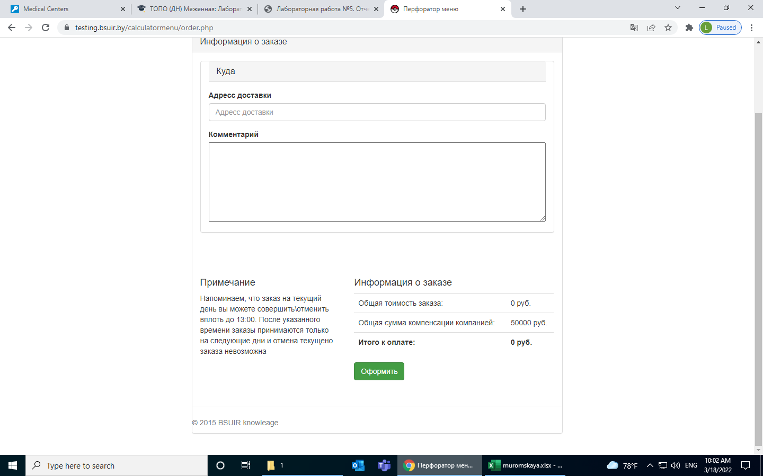
№ | Название дефекта | Важность | Описание дефекта | Результат | Ожидаемый результат | Приложение | Примечание
1 | Отсутствует авторизация при входе в систему | Critical | Шаги по воспроизведению: 1. Открыть в браузере приложение | Переход на вкладку "Меню", сверху имя другого человека | Открытие вкладки авторизации | 1.png | Данная страница является одной из важных частей приложения
2 | Переход на страницу История заказов: Приложение не находит страницу | Critical | Шаги по воспроизведению для страницы Меню: 1.Нажать кнопку История заказов. | При переходе страница оказывается не найденной | При переходе должна была отобразиться страница с историей покупок пользователя | 2.png | Данная страница является одной из важных частей приложения
3 | Возможность ввода символов(не являющихся числами) в поле "Количество" | Average | Шаги по воспроизведению: 1. Активировать чекбокс "Добавление блюда" 2. Ввести символы (не числа) в поле количество | Возможность ввода любых символов в поле "Количество" | Появление сообщения о том, что ввод любых символов, кроме чисел, запрещен | 3.png | Возможность введения символов, не явл числами, в строке количества является нарушением спецификации
4 | Изменение информации: Покупка отрицательного количества товара на странице Меню | Critical | 1. Перейти на страницу меню 2. Поставить галочку добавить в заказ 3. В поле количество задать отрицательное значение | Стоимость заказа оказалась отрицательной, всё ещё можно оформить заказ, стоимость отрицательная. | Невозможность ввести отрицательные числа для покупки товаров | 4.png | Возможность введения отрицательного числа в строке количества является нарушением спецификации
5 | Возможность ввода чисел больше 99 в поле "Количество" | Average | Шаги по воспроизведению: 1. Активировать чекбокс "Добавление блюда" 2. Ввести число больше 99 в поле количество | Возможность ввода числа больше 99 в поле "Количество" | Появление сообщения о том, что ввод чисел больше 99 запрещен | 5.png | Описано условие в спецификации REQEM-12
6 | Кнопка "Оформить заказ" активна без выбора блюд | Minor | Шаги по воспроизведению: Предусловие: ни один из чекбоксов не активен 1. Открыть вкладку меню, раздел подсчет стоимости заказа | Кнопка "Оформить заказ" является активной, при этом ни один из чекбоксов не выбран | До активации хотя бы одного из чекбоксов кнопка "Оформить заказ" не активна | 6.png | нарушение спецификации REQEM-20
7 | Расчет стоимости первого заказа (Стоимость заказа <50000) | Critical | Шаги по воспроизведению: Предусловие: выбрать блюдо, стоимость которого меньше (50000) 1. Активировать чекбокс "Добавление блюда" 2. Ввести в поле "Количество" 1 | Сумма компансации равна 0, Итоговая стоимость равна стоимости заказа | Сумма компенсации равна 50000, Итоговая стоимость равна 0 | 7.png | Способ обработки компенсации описан в спецификации, не происходит вообще никаких действий для компенсации заказа. REQEM-14
8 | Опечатка в слове Адрес на вкладке "Оформление заказа" | Enhancement | Шаги по воспроизведению: 1. Перейти на вкладку "Оформление заказа" | В информации о заказе написано "Адресс доставки" | В информации о заказе написано "Адрес доставки" | 8.png
9 | Некорректная сумма компенсации | Average | Шаги по воспроизведению: 1. Активировать чекбокс "Добавление блюда" 2. Ввести в поле "Количество" 1 | Сумма коменсации равна 30000 | Сумма компенсации равна 50000 | 9.png
10 | Стоимость заказа не пересчитывается при удалении блюда | Critical | Шаги по воспроизведению: Предусловие: добавить в заказ хотя бы одно блюдо 1. Перейти на вкладку "Оформление заказа" 2. Нажать на кнопку "Удалить" | Стоимость заказа после удаления не изменяется | Стоимость заказа должна пересчитываться | 10.png

